Stap 1 HF
Parameter: | Stap 1 HF
Referentiewaarde: | 14.75 | mg/Nm3
Gemiddelde: | 12.68 | mg/Nm3
Standaard afw. ref. abs.: | 1.50 | mg/Nm3
Standaard afw. ref. rel.: | 11.8% | %
Aantal Labo's: | 15

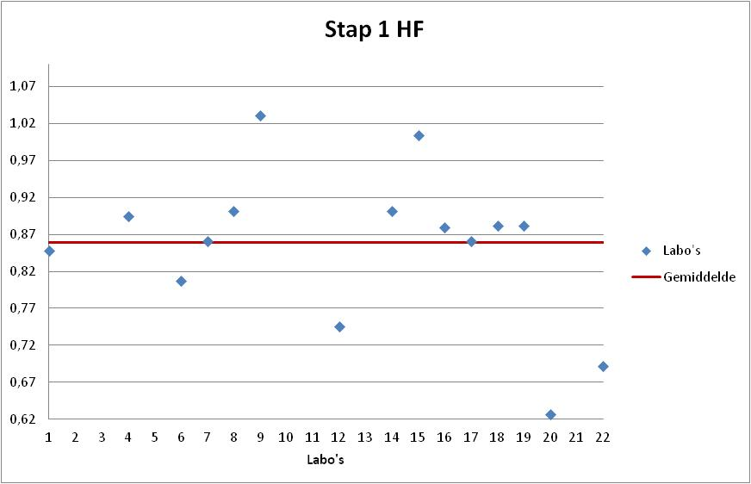
Labonr. | Result | Z-Score | Uitschieter | %Afw

20 | 9.24 | -2.30 | X | -37.4%
22 | 10.20 | -1.65 |  | -30.8%
12 | 11.00 | -1.12 |  | -25.4%
6 | 11.90 | -0.52 |  | -19.3%
1 | 12.50 | -0.12 |  | -15.3%
17 | 12.70 | 0.02 |  | -13.9%
7 | 12.70 | 0.02 |  | -13.9%
16 | 12.97 | 0.20 |  | -12.1%
19 | 13.00 | 0.22 |  | -11.9%
18 | 13.00 | 0.22 |  | -11.9%
4 | 13.20 | 0.35 |  | -10.5%
8 | 13.30 | 0.42 |  | -9.8%
14 | 13.30 | 0.42 |  | -9.8%
15 | 14.80 | 1.42 |  | 0.3%
9 | 15.20 | 1.69 |  | 3.1%

Stap 2 HF
Parameter: | Stap 2 HF
Referentiewaarde: | 4.20 | mg/Nm3
Gemiddelde: | 3.84 | mg/Nm3
Standaard afw. ref. abs.: | 0.49 | mg/Nm3
Standaard afw. ref. rel.: | 12.9% | %
Aantal Labo's: | 15

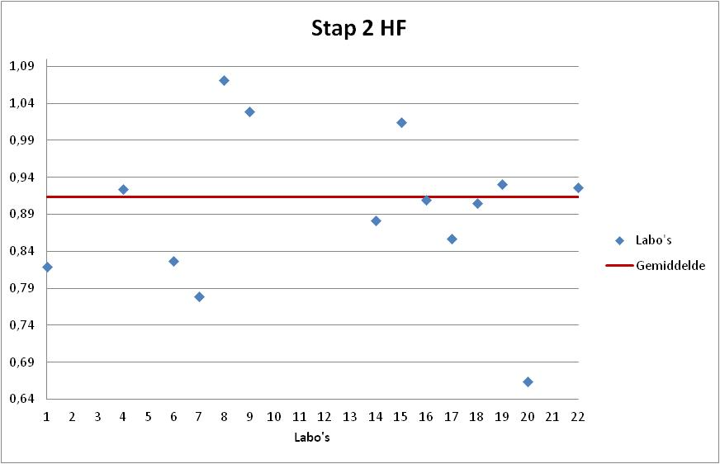
Labonr. | Result | Z-Score | Uitschieter | %Afw

20 | 2.79 | -2.12 | X | -33.6%
7 | 3.27 | -1.15 |  | -22.1%
1 | 3.44 | -0.80 |  | -18.1%
6 | 3.47 | -0.74 |  | -17.4%
17 | 3.60 | -0.48 |  | -14.3%
14 | 3.70 | -0.27 |  | -11.9%
18 | 3.80 | -0.07 |  | -9.5%
16 | 3.82 | -0.03 |  | -9.0%
4 | 3.88 | 0.09 |  | -7.6%
22 | 3.89 | 0.11 |  | -7.4%
19 | 3.91 | 0.15 |  | -6.9%
15 | 4.26 | 0.86 |  | 1.4%
9 | 4.32 | 0.98 |  | 2.9%
8 | 4.50 | 1.35 |  | 7.1%
12 | 4.70 | 1.75 |  | 11.9%

Stap 3 HF
Parameter: | Stap 3 HF
Referentiewaarde: | 1.33 | mg/Nm3
Gemiddelde: | 1.18 | mg/Nm3
Standaard afw. ref. abs.: | 0.19 | mg/Nm3
Standaard afw. ref. rel.: | 15.7% | %
Aantal Labo's: | 15

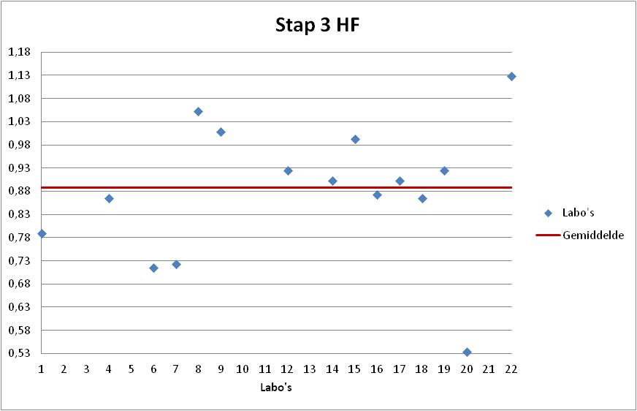
Labonr. | Result | Z-Score | Uitschieter | %Afw

20 | 0.71 | -2.54 | X | -46.6%
6 | 0.95 | -1.24 |  | -28.6%
7 | 0.96 | -1.18 |  | -27.7%
1 | 1.05 | -0.70 |  | -21.1%
18 | 1.15 | -0.16 |  | -13.5%
4 | 1.15 | -0.16 |  | -13.5%
16 | 1.16 | -0.11 |  | -12.8%
17 | 1.20 | 0.11 |  | -9.8%
14 | 1.20 | 0.11 |  | -9.8%
12 | 1.23 | 0.27 |  | -7.5%
19 | 1.23 | 0.27 |  | -7.5%
15 | 1.32 | 0.76 |  | -0.8%
9 | 1.34 | 0.86 |  | 0.8%
8 | 1.40 | 1.19 |  | 5.3%
22 | 1.50 | 1.73 |  | 12.8%

